2018_10_data
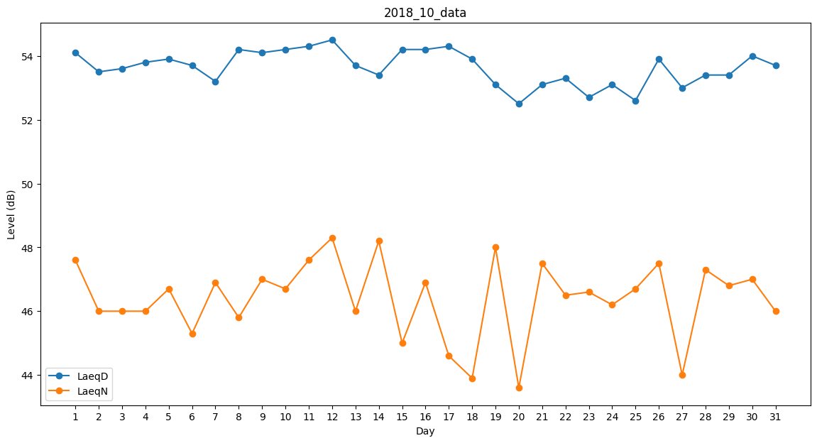
Day | LaeqD | LaeqN
1 | 54.1 | 47.6
2 | 53.5 | 46
3 | 53.6 | 46
4 | 53.8 | 46
5 | 53.9 | 46.7
6 | 53.7 | 45.3
7 | 53.2 | 46.9
8 | 54.2 | 45.8
9 | 54.1 | 47
10 | 54.2 | 46.7
11 | 54.3 | 47.6
12 | 54.5 | 48.3
13 | 53.7 | 46
14 | 53.4 | 48.2
15 | 54.2 | 45
16 | 54.2 | 46.9
17 | 54.3 | 44.6
18 | 53.9 | 43.9
19 | 53.1 | 48
20 | 52.5 | 43.6
21 | 53.1 | 47.5
22 | 53.3 | 46.5
23 | 52.7 | 46.6
24 | 53.1 | 46.2
25 | 52.6 | 46.7
26 | 53.9 | 47.5
27 | 53 | 44
28 | 53.4 | 47.3
29 | 53.4 | 46.8
30 | 54 | 47
31 | 53.7 | 46

